Лист1
Тестирование UX & UI WEB сайта (Примеры)

№ | Название | Описание | ОР | ФР | Attach |  | Комментарий
1 | Ссылки в баре "Контакты" ведут на главную страницу | 1. Открыть https://newround.ru 2. Нажать Контакты 3.Нажать служба поддержки или контакты | Переход на выбранную страницу | Происходит редирект на главную страницу
2 | При нажатии на кнопку "Снять раунд" не происходит редирект на скачивание приложения | 1. Открыть https://newround.ru 2. Нажать "Снять раунд" | Переход на Google Market к приложению Round | Ошибка загрузки страницы
3 | При нажатии на кнопку "Найти своё" не происходит редирект на скачивание приложения | 1. Открыть https://newround.ru 2. Нажать "Найти своё" | Переход на Google Market к приложению Round | Ошибка загрузки страницы
4 | Не работает редирект при нажатии на лого партнеров (если должно работать) | 1. Открыть https://newround.ru 2. Нажать на логотип любого партнера | Переход на сайт партнера | Нажатие не работает
5 | При нажатии на кнопку "Скачать приложение" не происходит редирект на скачивание приложения | 1. Открыть https://newround.ru 2. Нажать "Скачать приложение" | Переход на Google Market к приложению Round | Ошибка загрузки страницы
6 | Плохое качество картинок с примерами работы приложения | 1. Открыть https://newround.ru 2. Пролистать страницу до раздела "Как присоединиться к ROUND" | Отображаются примеры работы приложения в высоком разрешении | Отображаются примеры работы приложения в низком разрешении | 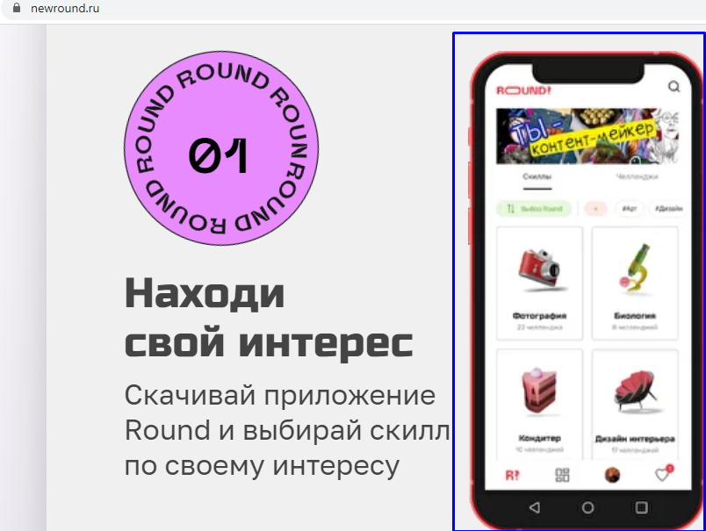
7 | При нажатии на кнопку "Снять раунд" не происходит редирект на скачивание приложения | 1. Открыть https://newround.ru 2. Нажать на кнопку "снять раунд" | Переход на Google Market к приложению Round | Ошибка загрузки страницы
8 | Не правильная работа анимации раздела "Скачай Round" при разрешении 639 x 608 и меньше | 1. Открыть https://newround.ru 2. Пролистать страницу до раздела "Скачай Round" | Плавное движение блока со скролингом страницы | Быстрый уход блока и образование пустой страницы | 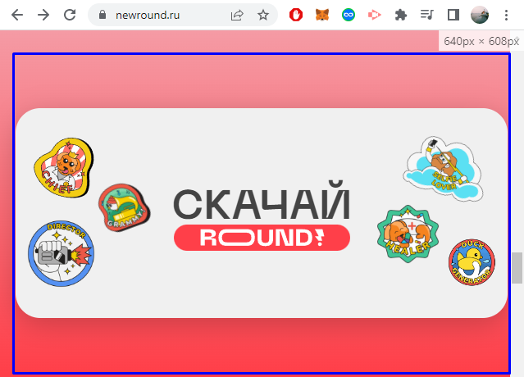 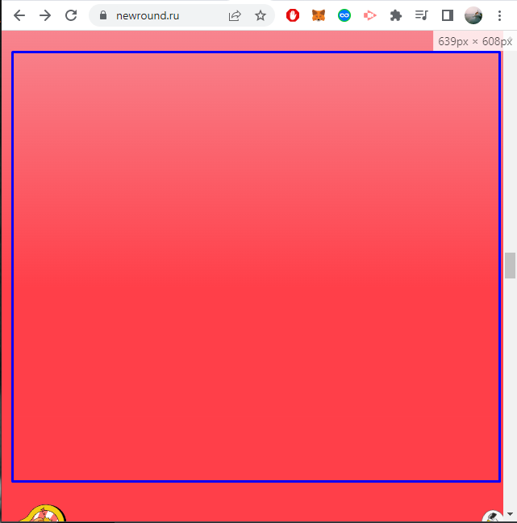

9 | При открытие сайта в не популярных разрешениях в разделей скачай ROUND словой ROUND наезжает на слово Скачать | 1. Открыть https://newround.ru 2. Пролистать страницу до раздела "Скачай Round" | Отображается слова Скачай Round отдельно друг от друга | Слово Round наезжает на слово скачать | 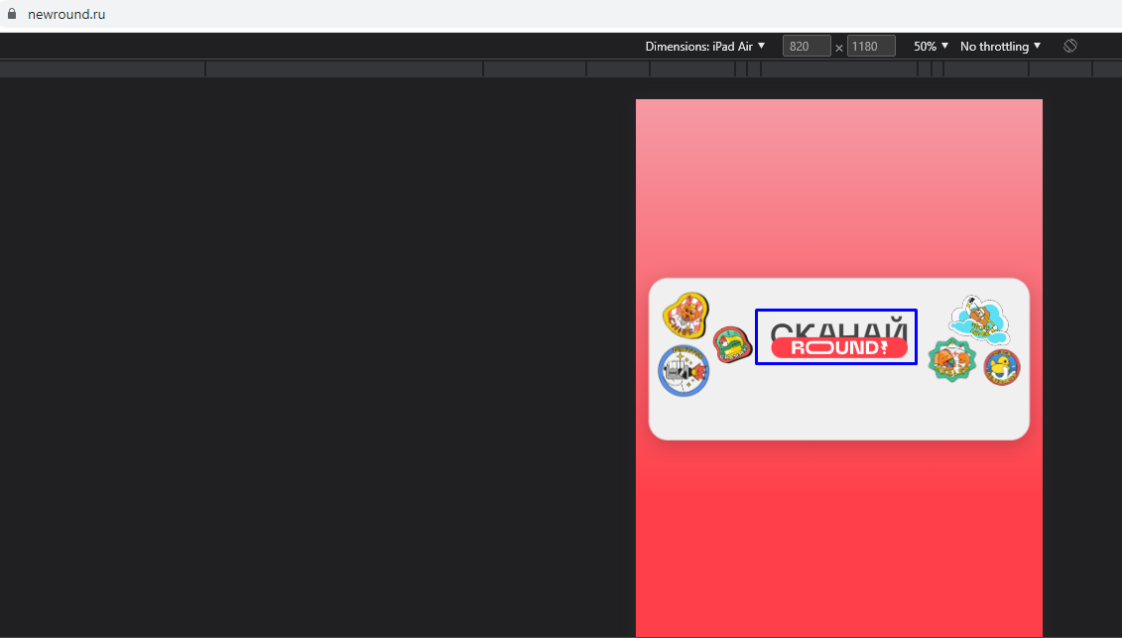

10 | Не открывает страницу приложения в Google Play при нажатии на кнопку в разделе Сачай Round | 1. Открыть https://newround.ru 2. Пролистать страницу до раздела "Скачай Round" | Переход на Google Market к приложению Round | Ошибка загрузки страницы

11 | Большие Пустоты между разделами при узких разрешениях | 1. Открыть https://newround.ru 2. Пролистать страницу до разделов "Скачай Round" или "Проекты" | Разделы отображаются друг за другом без сильных разрывов страницы | Разделы отображаются с сильным разрывом страницы | 

 |  |  |  |  |  | 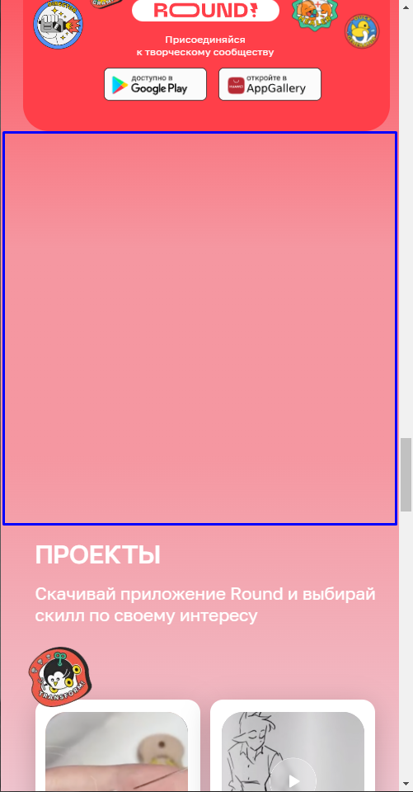
12 | При нажатии на видео в разделе "Проекты" не открывается страница проекта | 1. Открыть https://newround.ru 2. Пролистать страницу до разделов "Проекты" | При нажатии на видео в разделе проекты открывается страница проекта | При нажатии на видео в разделе проекты открывается страница главной Яндекса | 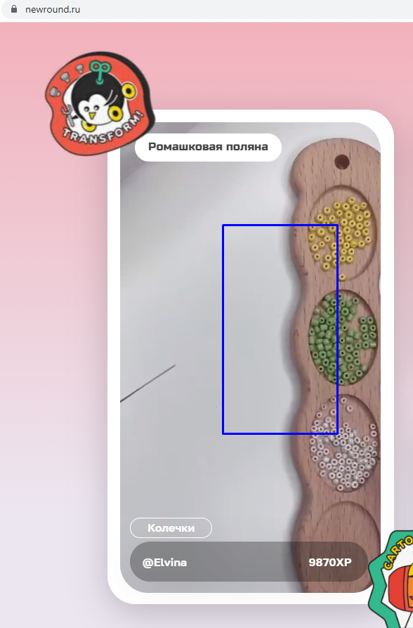 |  | В коде с видео данного раздела почему то все href проектов прописаны на главную страницу Яндекса

13 | При нажатии на "Политика обработки персональных данных" не открывается страница | 1. Открыть https://newround.ru 2. Пролистать страницу до "Политика обработки персональных данных" 3.Нажать на "Политика обработки персональных данных" | Происходит переход на страницу "Политика обработки персональных данных" | Не происходит переход на страницу "Политика обработки персональных данных"

14 | При нажатии на социальные сети в toolbar не происходит переход на страницу проекта в социальных сетях | 1. Открыть https://newround.ru 2. Нажать на выпадающий toolbar 3.Нажать любую иконку социальных сетей | Происходит переход на страницу Проекта в выбранной социальной сети | Не происходит переход на страницу Проекта в выбранной социальной сети

 |  |  |  |  | 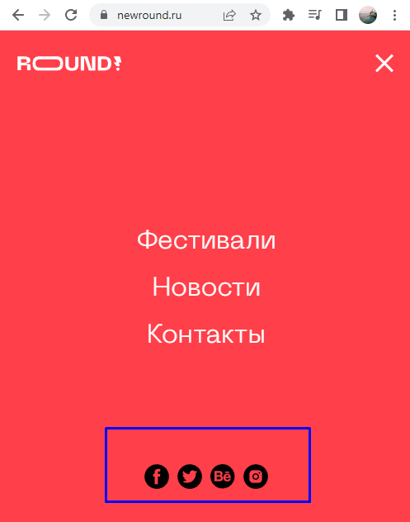
15 | При нажатии на "Фестивали, Новости, Контакты" в toolbar не происходит переход на данные страницы | 1. Открыть https://newround.ru 2. Нажать на выпадающий toolbar 3.Нажать любую раздел "Фестивали, Новости или Контакты" | Происходит переход на выбранную страницу | Не происходит переход на главную страницу сайта

 |  |  |  |  | 